添付①確定申告書（写し）
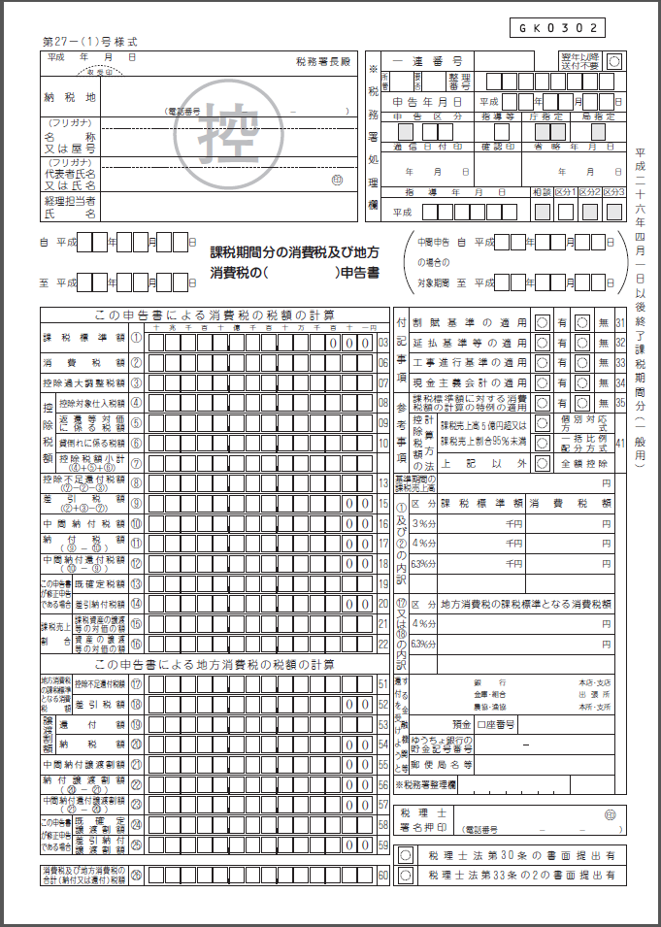

添付②課税売上割合・控除対象仕入れ税額等計算表（写し）




